FICHE ACTIVITE 1 MEE
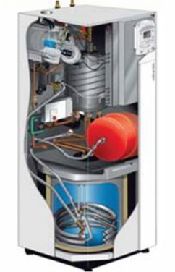 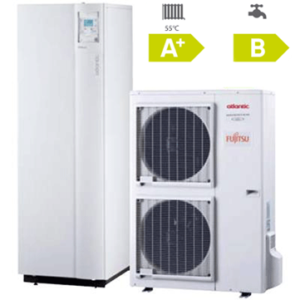 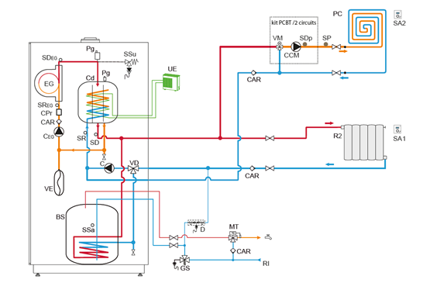 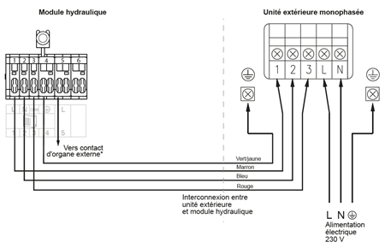
SUPPORT PEDAGOGIQUE Groupes Scolaire Germaine Tillon Toulouse |  | 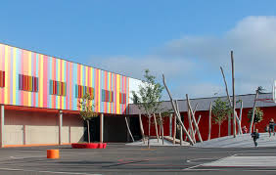

COMPETENCES COMMUNES
C1.1 | Collecter les données nécessaires à l’intervention
C1.2 | Ordonner les données nécessaires à l’intervention
C1.4 | Repérer les contraintes d’environnement de travail liées à l’intervention
C1.5 | Vérifier la planification de l’intervention
C2.1 | Identifier les constituants d’un système énergétique (stockage, production, distribution, émission), de son installation électrique et de son environnement numérique (adressage, mode et paramètres de connexion et d’échanges de données)
C2.2 | Déterminer les caractéristiques des différents éléments de l’installation
C2.3 | Identifier les grandeurs physiques nominales associées à l’installation (températures, pression, puissances, intensités, tensions, …)
C2.4 | Identifier les consignes de réglage et de sécurité spécifiques au fonctionnement de l’installation
C2.5 | Représenter tout ou partie d’une installation, manuellement ou avec un outil numérique
C2.6 | Identifier les connexions électriques et les raccordements fluidiques d’une installation
C3.1 | Déterminer les matériels, les produits et les outillages nécessaires à la réalisation de son intervention
C3.2 | Choisir les EPC, les EPI et les EIS adaptés à l’intervention

SPECIALITE CONCERNEE |  | MEE

RESSOURCES - MATERIELS: - Maquette BIM - Documentation technique - Notices appareils de mesure (pince ampèremetrique, multimètre, manomètre sanitaire, débimètre ...) - Pack office - Règlementation (électrique, FeebatRénov, ERP, DTU....)

DESCRIPTION ACTIVITE n°1

PROBLEMATIQUE : Comment identifier son intervention ?
Situation professionnelle :
Vous êtes en charge de la préparation de deux interventions. La première, après l’obtention du Consuel, est la pré-mise en service pour assurer le séchage de la dalle plancher chauffant (gaz propane uniquement disponible : le groupe extérieur n’est pas installé car le maçon n’a pas réalisé la dalle pour la supporter). Puis la seconde est la mise en service définitive de l’installation hybride (PAC, gaz) alimentant un circuit plancher chauffant, un circuit radiateur et assurant la production d’eau chaude sanitaire
Stratégie possible :
Questionnement pour mettre en réflexion les élèves |  | Activités possibles des élèves pour apporter des réponses
Ou se situe les interventions ? |  | A partir de la maquette BIM ARCHI et BIM PLO identifier l’emplacement de l’intervention
Quelles sont les contraintes liées à l’intervention ? |  | Identifier les tâches des autres intervenants pour situer ses interventions sur le planning. Identifier les contraintes techniques et réglementaires.
Quels équipements, certifications et outils nécessaires pour réaliser les interventions ? |  | Déterminer les outils nécessaires aux deux interventions
Comment intervenir sur le site en toute sécurité pour effectuer son intervention ? |  | A partir des textes réglementaires identifier les EPI, EPC et EIS nécessaires aux interventions
Quels sont les grandeurs caractéristiques pour garantir le bon fonctionnement de l’installation ? |  | Identifier la pression, la tension,les intensités, les températures et les débits assurant le bon fonctionnement de l’installation Schématiser les réseaux, hydrauliques et électriques en lien
Ressources proposées
Ressources proposées: • Sites internet: https://youtu.be/OEWTl-9b82w • Vidéo: https://youtu.be/OEWTl-9b82w

Documents disponibles
Documents disponibles : • Maquette numérique : ***** (formats ".ifc" et/ou ".rvt"). • Pièces écrites : CCTP - Notices de présentation du projet - Dossier technique (Chauffe-eau thermodynamique, compteurs...) • Extraits de règlementation (DTU, Normes electriques, Feebat...) • Maquettes : Architecture - CVC - ELE - PLO… • Pack office

REPERAGE DES ELEMENTS ETUDIES

